OBLIGACION
LEY DE CAMINOS, PUENTES Y AUTOTRANSPORTE FEDERAL
Artículo 8o.- Se requiere permiso otorgado por la Secretaría para:
I. La operación y explotación de los servicios de autotransporte federal de carga, pasaje y turismo;
II. La instalación de terminales interiores de carga y unidades de verificación;
III. Los servicios de arrastre, arrastre y salvamento y depósito de vehículos;
IV. Los servicios de paquetería y mensajería;
V. La construcción, operación y explotación de terminales de pasajeros;
VI. La construcción de accesos, cruzamientos e instalaciones marginales, en el derecho de vía de las carreteras federales;
VII. El establecimiento de paradores, salvo cuando se trate de carreteras concesionadas;
VIII. La instalación de anuncios y señales publicitarias;
IX. La construcción, modificación o ampliación de las obras en el derecho de vía;
X. La construcción y operación de puentes privados sobre vías generales de comunicación; y
XI. El transporte privado de personas y de carga salvo lo dispuesto en el artículo 40 de la presente Ley.
Los reglamentos respectivos señalarán los requisitos para el establecimiento, construcción, operación y explotación de las instalaciones y servicios antes citados.
En los casos a que se refieren las fracciones I a III, IV y XI del presente artículo, los permisos se otorgarán a todo aquel que cumpla con los requisitos establecidos en esta Ley y su reglamento.
La Secretaría podrá concursar, en los términos del artículo anterior, el otorgamiento de permisos cuando se trate de servicios auxiliares vinculados a la infraestructura carretera.
Los permisos se otorgarán por tiempo indefinido, excepto los que se otorguen para anuncios de publicidad, los cuales tendrán la duración y condiciones que señale el reglamento respectivo.
①

Artículo 40.- No se requerirá de permiso para el transporte privado, en los siguientes casos:
I. Vehículos de menos de 9 pasajeros; y
II. Vehículos de menos de 4 toneladas de carga útil. Tratándose de personas morales, en vehículos hasta de 8 toneladas de carga útil.
Lo anterior, sin perjuicio de que para el transporte de materiales, residuos, remanentes y desechos peligrosos se cumpla con las disposiciones legales aplicables.

Artículo 103 CFF.- Se presume cometido el delito de contrabando cuando:
XXII. Se trasladen bienes o mercancías por cualquier medio de transporte en territorio nacional, sin el comprobante fiscal digital por Internet de tipo ingreso o de tipo traslado, según corresponda, al que se le incorpore el Complemento Carta Porte.
Fracción adicionada DOF 12-11-2021
XXIII. Se trasladen hidrocarburos, petrolíferos o petroquímicos, por cualquier medio de transporte en territorio nacional, sin el comprobante fiscal digital por Internet de tipo ingreso o de tipo traslado, según corresponda, al que se le incorpore el Complemento Carta Porte así como con los complementos del comprobante fiscal digital por Internet de esos bienes.

LOCAL
Tramos de jurisdicción federal para el traslado de bienes y/o mercancías a través de autotransporte
2.7.7.2.8. Para los efectos de las reglas 2.7.7.1.4., 2.7.7.2.1., 2.7.7.2.2., 2.7.7.2.3. y 2.7.7.2.5., los contribuyentes que realizan el transporte de bienes y/o mercancías a través autotransporte mediante vehículos de carga con características que no excedan los pesos y dimensiones de un camión tipo C2 de conformidad con la NOM-012-SCT-2-2017 o la que la sustituya, se entenderá que no transitan por tramos de jurisdicción federal, a que se refiere la Ley de Caminos, Puentes y Autotransporte Federal y su Reglamento, siempre que en su trayecto la longitud del tramo federal que se pretenda utilizar no exceda de un radio de distancia de 30 kilómetros, los cuales se computarán entre el origen inicial y el destino final, incluyendo los puntos intermedios del traslado.
En caso de que los vehículos de carga transporten remolques cuyas características no excedan los pesos y dimensiones del camión tipo C2 de conformidad con la Norma Oficial señalada en el párrafo que antecede, les resulta aplicable lo dispuesto en el párrafo anterior.
Lo dispuesto en el primer párrafo de la presente regla, no resulta aplicable para los transportistas a que se refieren las reglas 2.7.7.1.5. y 2.7.7.2.4., así como para los que realicen el traslado de mercancías destinadas a operaciones de comercio exterior, en términos de las disposiciones aduaneras que resulten aplicables. Tampoco resulta aplicable para los contribuyentes que transporten medicamentos en territorio nacional de conformidad con lo dispuesto en las reglas 2.7.7.1.1. o 2.7.7.1.2.
CFF 29, Ley de Caminos, Puentes y Autotransporte Federal 2, RMF 2023 2.7.7.1.4., 2.7.7.1.5., 2.7.7.2.1., 2.7.7.2.2., 2.7.7.2.3., 2.7.7.2.4., 2.7.7.2.5., RGCE 2.4.3.

La longitud del radio de 30 km se refiere a la distancia desde el centro de un círculo hasta cualquier punto en su circunferencia, en este caso, si el radio es de 30 km.
La fórmula para calcular la longitud de la circunferencia de un círculo es:
Longitud de la circunferencia = 2π * radio
En este caso, si el radio es de 30 km, la longitud de la circunferencia sería:
Longitud de la circunferencia = 2π * 30 km
La constante π (pi) es un número irracional que se aproxima a 3.14159. Por lo tanto, la longitud de la circunferencia sería:
Longitud de la circunferencia = 2 * 3.14159 * 30 km
Calculando esto, obtendríamos la longitud del radio de 30 km en kilómetros.

4.77

CFDI
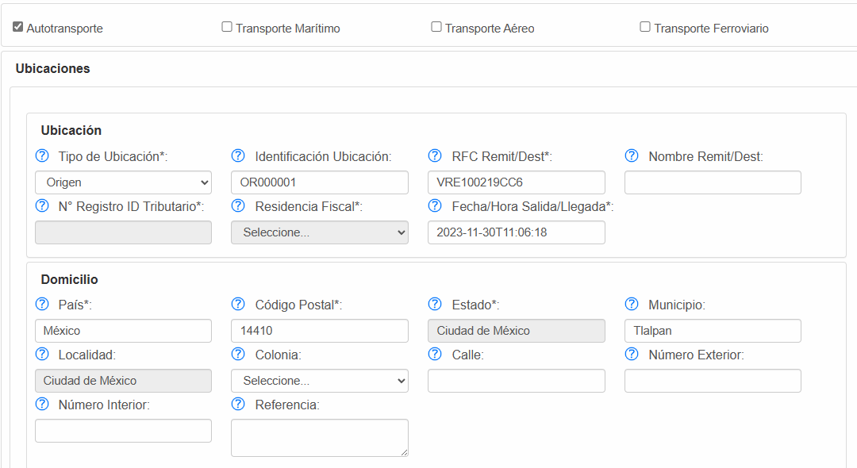
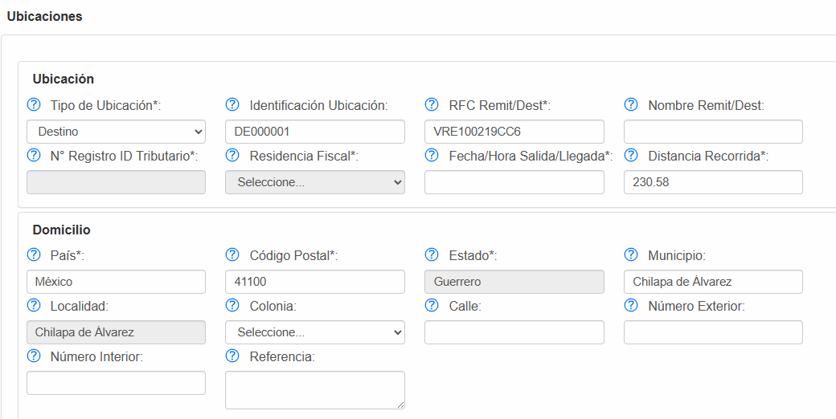
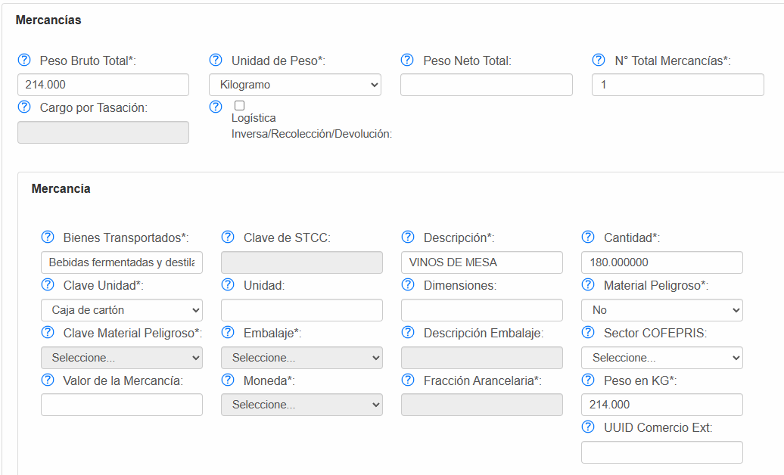
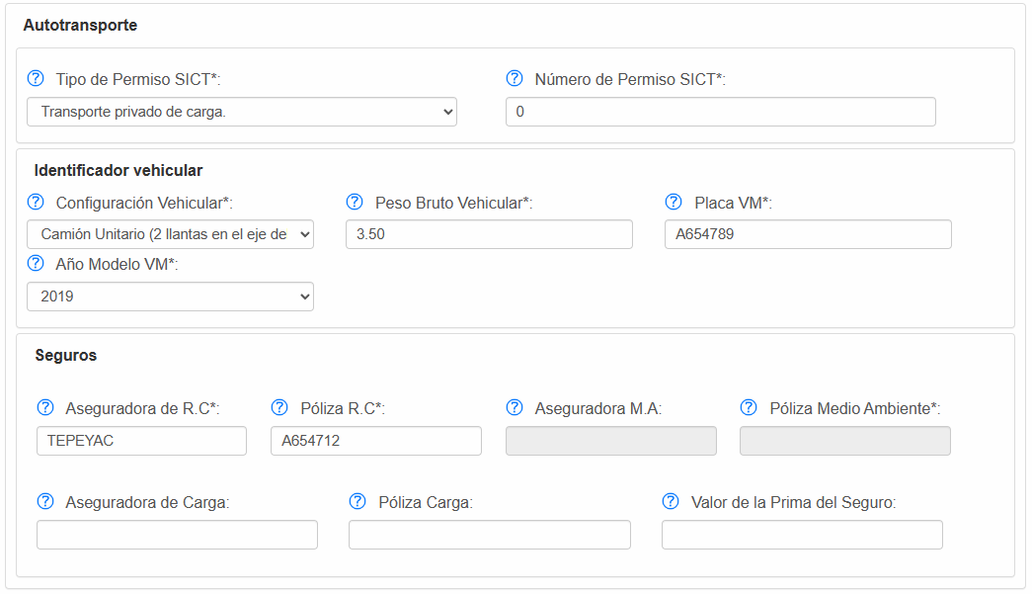
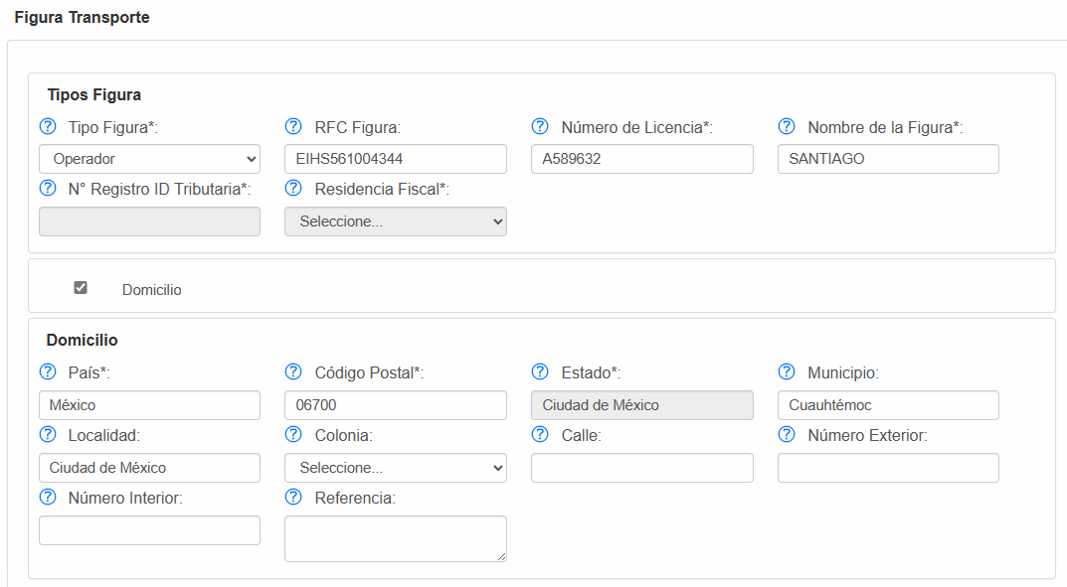
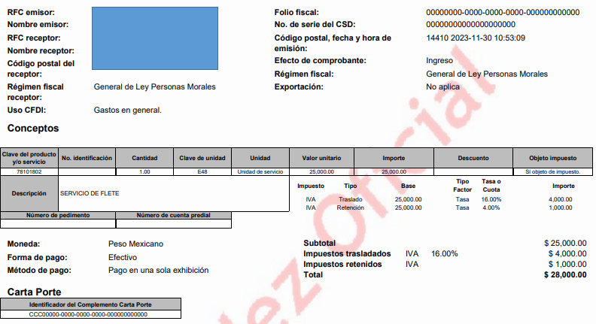

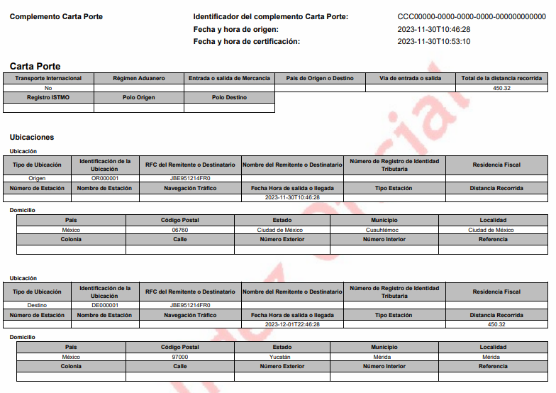

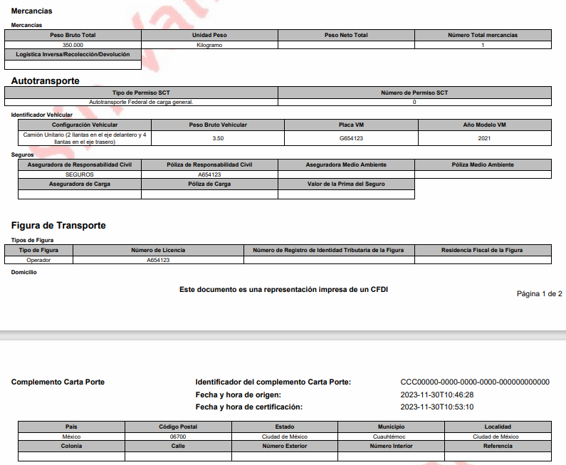

Traslado de mercancía sin cobro

RENTA
Empresa A
Tiene las unidades de reparto a nombre de la empresa B que es la propietaria y, le paga una renta mensual.

Cuand emita un CFDI con el complemento de carta porte va a agregar dos figuras transporte.
- Operador
- Arrendador

Hoja5
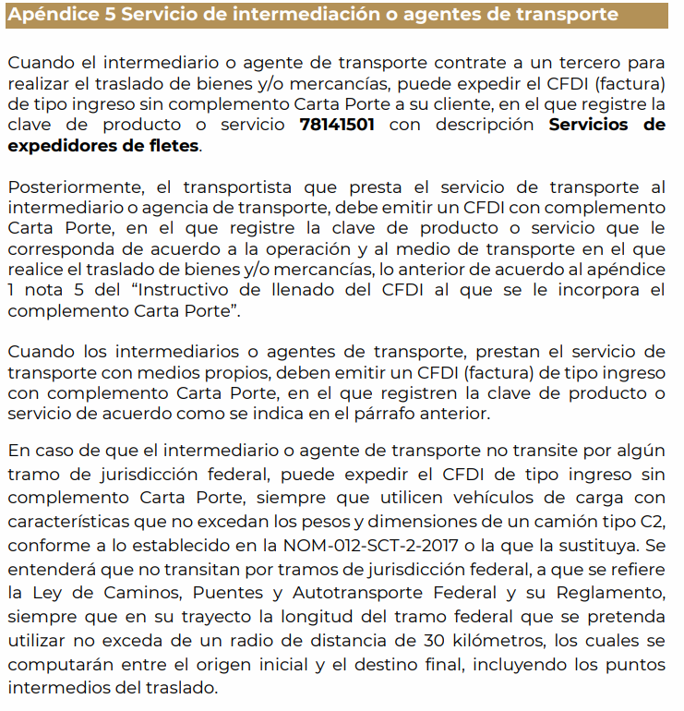
Regla | Descripción
2.7.7.1.4. | Emisión de CFDI con complemento Carta Porte en la prestación de servicios de traslado de fondos y valores
2.7.7.2.1 | Traslado local de bienes o mercancías
2.7.7.2.2 | Emisión de CFDI con complemento Carta Porte en la prestación de servicios de paquetería o mensajería
2.7.7.2.3 | Emisión de CFDI con complemento Carta Porte en la prestación de servicios de grúas, servicios auxiliares de arrastre y salvamento a nivel local
2.7.7.2.5 | Emisión de CFDI con complemento Carta Porte en la prestación de servicios de transporte consolidado de mercancías
CFDI que ampara el transporte de mercancías de exportación a través de prestadores de servicios
2.7.7.2.6. Para los efectos de la regla 2.7.7.1.1., las empresas residentes en territorio nacional que proporcionen el servicio de transporte internacional de carga general y especializada de bienes y/o mercancías para exportación, cuando la prestación del servicio inicie en territorio nacional y concluya en el extranjero, deberán emitir un CFDI de tipo ingreso con complemento Carta Porte registrando la totalidad del servicio e indicando como destino final el domicilio ubicado en el extranjero y los datos del medio o modo de transporte que se utilizará para su traslado.
En caso de que se realice un cambio de modo o medio de transporte para el cruce fronterizo y el modo o medio de transporte pertenezca al mismo transportista, deberá emitir un CFDI de tipo traslado con complemento Carta Porte registrando los datos de dicho modo o medio de transporte, para lo cual deberá relacionar el CFDI de tipo ingreso que ampara la totalidad del servicio.
Para los efectos de la presente regla, el CFDI que se presentará para el despacho aduanero de las mercancías a que se refiere la regla 2.4.12. de las RGCE, será aquel que ampare el traslado de los bienes y/o mercancías en el cruce fronterizo.
CFF 29-A, RMF 2023 2.7.7.1.1., RGCE 2.4.12.

